Sheet1


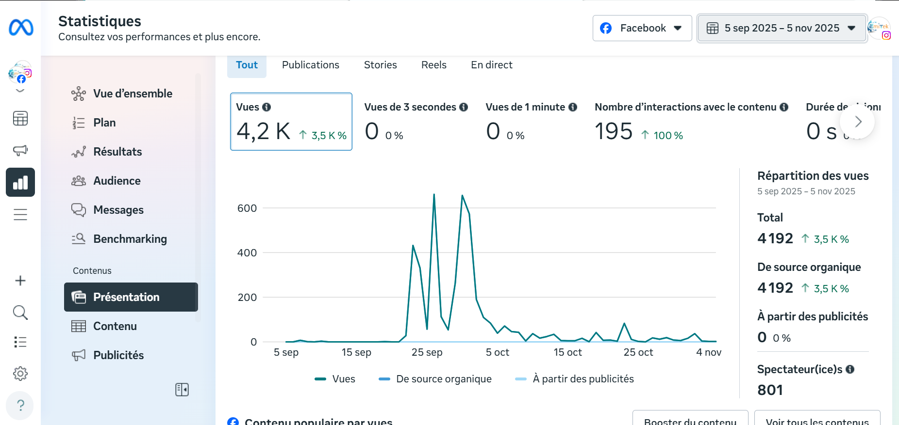
 |  |  | 1er trimestre de l'année 2026
N | Action | Objectifs de l'action | Moyens d'action | Date de début | Date de fin | Budget | Structure ciblé | KPI évaluation | Responsable | Livrable | évaluation du premier trimestre |  | AVANT NOTRE ARRIVée
1 | Ameliorer et booster l'image de l'entreprise ainsi que ces services | -Etablir la notérieté -Promovoir la structure et Faire l'appropriation du language digital ou numérique à la population (renforcer les capacités e-citoyen) | -Faire la Refonte des supports visuels (logo, bannières, visuels réseaux sociaux) -Lancer des campagnes sponsorisées sur les réseaux sociaux et canaux digitaux clés -Orienter des messages "bénéfices clients et solutions apportées" -Collecter et diffuser de témoignages clients (avis, études de cas, retours d’expérience) | 05/01/2026 | 05/03/2026 | / | interne | -Taux d’engagement du public ((likes, partages, commentaires, clics)) -% de retours positifs (avis clients, enquêtes de satisfaction, commentaires positifs) -% perception ou de retours positifs (avis clients, enquêtes de satisfaction, commentaires positifs) | Responsable communication | Rapport d’évaluation de la performance et de l’image de marque | Objectif : Objectif 1 atteint, et le 2e est encore encours. soit 70% sur l'Objectif globlal. Moyen d'action : - Refonte, est-ce toujours nécessaire ou bien doit on attendre les propositions du Designer? - Pas encore fait, à lancer au plutard dans la semaine du Lundi 16 au Lundi 23 mars 2026 - Proposition pris en compte (fait) - Point témoignage partiellement fait (30%) KPI (Dépassé les 100%) Nb: Reprendre avec les nombres de post hebdomadaire d'avant pour maintenir ces taux de 67,9% de taux d'Interaction. (Cf images à cotés) - En ce qui concerne les retours clients, aux dernières nouvelles, une négative nous est parvenu de la part de la Tournée Gourmande Au reste, sans suite. Bonne lecture à vous
2 |  | -Déployer d’ici 2 ans un portefeuille d’applications mobiles adoptées par au moins 500 000 utilisateurs au Congo et dans la sous-région CEMAC. | -Définir des spécifications avec le cahier de charge -Définir le modèle économique viable de ces produits -Définir des personas et cas d’usage prioritaires pour Khadâfi et Loba -Valider les fonctionnalités essentielles avant développement -Effectuer des Tests fonctionnels et utilisateurs avant chaque lancement -Intégrer des retours utilisateurs à chaque phase clé -Déployer progressivement sur le marché congolais puis CEMAC | 09/01/2026 | 27/02/2026 | / | interne |  | M. Paul KITSOUKOU Responsable recherche & developpement | Rapport exécutif de performance et d’impact des applications mobiles |  |  | Depuis Notre arrivée
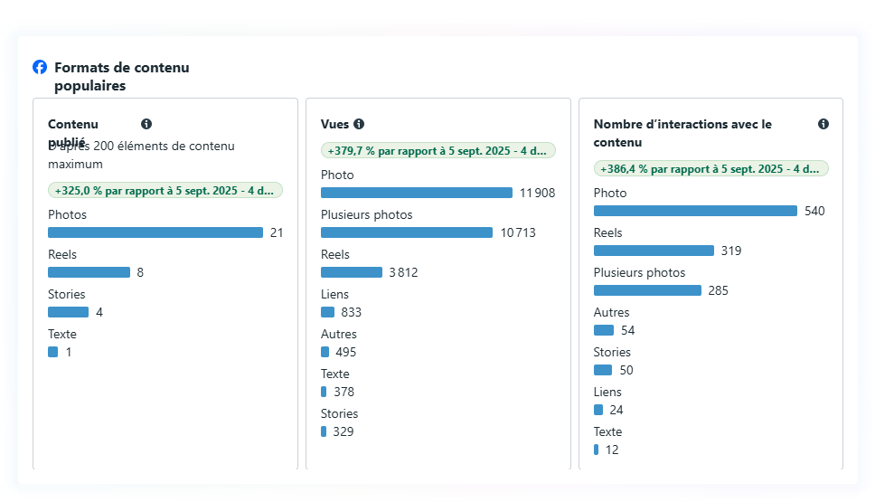
3 | Attirer et demontrer la valeur de l'entreprise | -Auditer digital express -Offrir promotionnelle pour les institutions | -Auditer et analyser la présence digitale de l’institution (site web, réseaux sociaux, référencement) -Identifier des points forts et axes d’amélioration prioritaires -Élaborer un mini rapport synthétique -Définir des services inclus dans l’offre spéciale (gratuite) -Collecter des retours institutions ayant bénéficié de l’offre Formation Usage Digital | 27/02/2026 |  | / | MEDDBC Préfecture de Brazzaville | -% d’institutions contactées ayant accepté l’audit -Taux d’adoption de l’offre promotionnelle -score de satisfaction via questionnaire ou feedback | M. Arthur MADZOU Directeur Développement et Innovation technique | Rapport synthétique de l’opération Audit & Offre Promotionnelle |  | 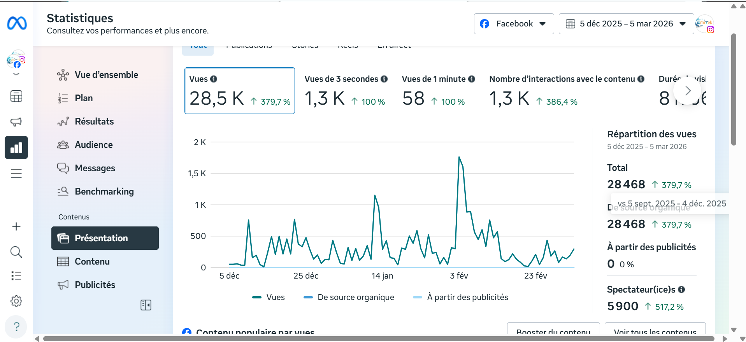
4 | Prospection et conversion de client | -Contacter et invertir de nouveaux clients afin d’accroître durablement le portefeuille clients et le chiffre d’affaires de l’entreprise. | -Définir le profile idéale des clients de l'entreprise -Identifier des prospects qualifiés (entreprises, institutions, particuliers) -Créer une liste de contacts ciblés qui ont une forte probabilité de devenir futurs clients. -Définir des offres claires et adaptées aux besoins des prospects -Elaborer la startégie commerciale -Mettre avant de la valeur ajoutée et des bénéfices clients -Relancer, planifier et personnaliser les offres (à inclure dans la S.C) -Organiser des campagnes et descente physique B2C | 12/01/2026 | 12/02/2026 | / | interne | -Nombre de prospects identifiés et contactés répondant aux critères définis -Nombre de clients signés -Valeur commerciale générée (chiffre d’affaires en croissance) | M. Alvin IBOUANGA Directeur commerciale et produit | Rapport de performance commerciale – Prospection & Conversion
5 | Présentation et lancement officiel d'emiTek | -Présenter des service et produit developper par l'entreprise -Générer de la visibilité et des opportunités commerciales -Positionner emiTek comme premier partenaire et acteur du numérique | -Démonstrer les services et produits développés par l’entreprise -Présenter des cas d’usage et bénéfices clients -Invitater les institutions, entreprises et décideurs -Mettre en place d’offres de collaboration ou de partenariat | 20/01/2026 | 28/03/2026 |  | interne | nombre de participants à l’événement (leads, demandes de devis ou partenariats) nombre d’opportunités commerciales générées | Direction Génerale | Rapport de l'activité lancement officiel

 |  |  | 2ème trimestre de l'année 2026

